A1_NODE
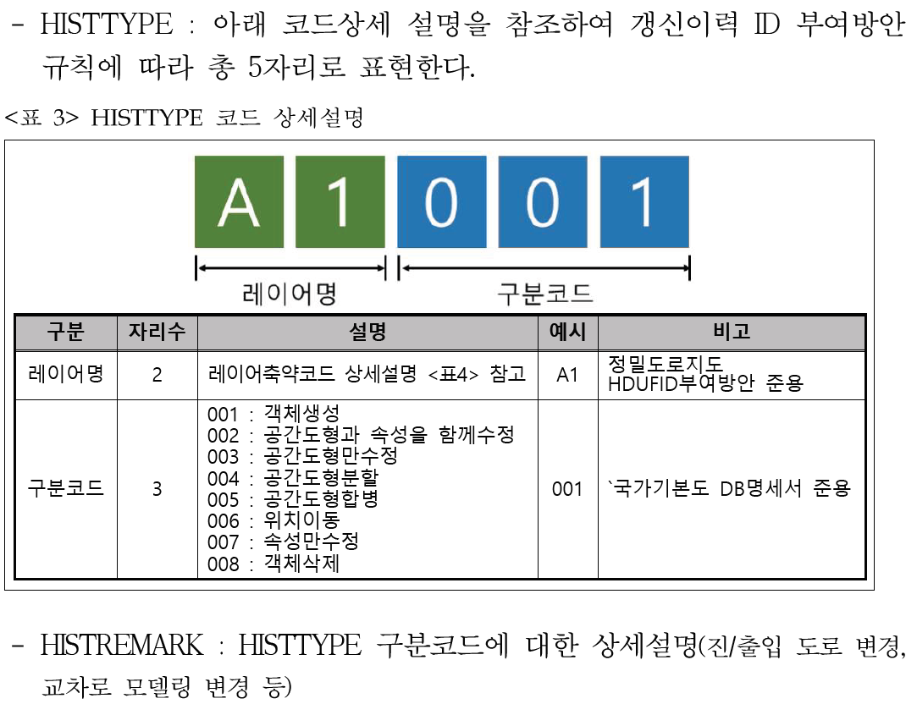
명칭 | 주행경로노드 |  |  |  | 레이어명 | A1_NODE |  | 기하타입 |  | 점(POINT)
정의 | 주행경로링크의 연결점을 기술한다 |  |  |  |  |  |  | Data Version |  | 데이터모델 2019

속성명 |  | 속성 |  | KEY | 데이터타입 | 제약조건 | 코드리스트 |  | 기본단위 | 설명
ID |  | ID |  | PK | VARCHAR2(12) | UNIQUE/NOT NULL | - |  | - | Layername(앞 2자리) + 생성일(3자리) +구분코드(1자리)+고유번호6자리(1부터 순차적으로 ID부여)
AdminCode |  | 권역코드 |  | - | VARCHAR2(3) | NOT NULL | - |  | - | 행정계 권역코드 부여(3자리)
NodeType |  | 노드유형 |  | - | VARCHAR2(2) | NOT NULL | HDR_NodeType |  | - | 노드의 유형 1.평면교차로, 2.입체교차로, 3.터널 시/종점, 4.교량 시/종점, 5.지하차도 시/종점, 6.고가차도 시/종점, 7.도로 차로 수 변화, 8.톨게이트 시/종점, 9.요금소, 10.회전교차로, 99.유형 없음
ITSNodeID |  | 표준노드ID |  | - | VARCHAR2(10) | - | - |  | - | ITS표준노드링크의 노드ID값을 입력(생성된 노드점과 ITS표준노드와 매칭되지 않는 부분은 입력X)
Maker |  | 사업자(컨소) |  | - | VARCHAR2(20) | NOT NULL | - |  | - | 구축 사업자(컨소시엄)
UpdateDate |  | 취득날짜 |  | - | VARCHAR2(8) | - | - |  | - | 취득(업데이트) 일자(YYYYMMDD)
Version |  | 버전 |  | - | VARCHAR2(4) | NOT NULL | - |  | - | 구축 버전 (2015,2018,2019). 버전번호를 있는 그대로 문자열 형태로 기술함. 예) "2019"
Remark |  | 비고 |  | - | VARCHAR2(30) | - | - |  | - | 특이 사항에 대한 설명
HistType |  | 갱신이력유형 |  | - | VARCHAR2(5) | - | HDR_HistType |  | - | 레이어명(2자리)+구분코드(3자리) ※국가기본도 DB명세서 준용
HistRemark |  | 갱신이력설명 |  | - | VARCHAR2(30) | - | - |  | - | HISTTYPE 상세설명 "진/출입 도로 변경, 교차로 모델링 변경 등"

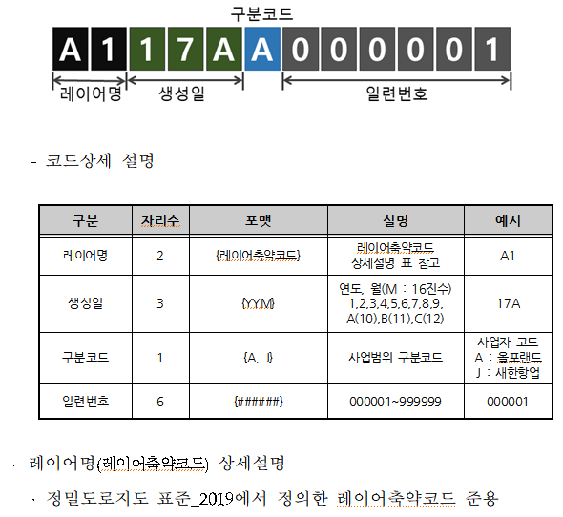
HDR_DrivingPathNodeType(주행경로노드유형) |  |  |  |  |  |  |  | ID 부여방안
연번 | 한글 명칭 | 코드값 | 정의 및 설명
1 | 평면교차로 | 1 | 평면교차로 내의 노드
2 | 입체교차로 | 2 | 입체 교차로 내의 노드
3 | 터널시종점 | 3 | 터널의 시종점을 나타내는 노드
4 | 교량시종점 | 4 | 교량의 시종점을 나타내는 노드
5 | 지하차도시종점 | 5 | 지하차도의 시종점을 나타내는 노드
6 | 고가차도시종점 | 6 | 고가차도의 시종점을 나타내는 노드
7 | 도로차로수변화 | 7 | 도로차로수의 변화를 나타내는 노드
8 | 톨게이트시종점 | 8 | 톨게이트의 시종점을 나타내는 노드
9 | 요금소 | 9 | 요금소를 나타내는 노드
10 | 회전교차로 | 10 | 회전교차로 내의 노드
11 | 기타유형 | 99 | 기타 설정되지 않은 유형의 노드

HDR_HistType(갱신이력유형)
연번 | 한글 명칭 | 코드값 | 정의 및 설명
1 | 객체생성 | 001 | 국가기본도 DB명세서 준용
2 | 공간도형과 속성을 함께 수정 | 002
3 | 공간도형만수정 | 003
4 | 공간도형분할 | 004
5 | 공간도형합병 | 005
6 | 위치이동 | 006
7 | 속성만수정 | 007
8 | 객체삭제 | 008

 |  |  |  |  |  |  |  | HISTTYPE & HISTREMARK

